HOJA 01
Avalúo |  |  | 10120510
17-Oct-24
AVALUO DE MEJORAS
I. | INMUEBLE QUE SE VALUA | CASA HABITACION MEJORAS EN PLANTA BAJA

PROPIETARIO |  | LIZELDA CAMACHO LARA
VALUADOR |  | ARQ. DIEGO A. LARA IBARRA
No. SOCIO COLEGIO DE VALUADORES |  | SAC-00041/2542
ESPECIALIDAD |  | INMUEBLES
FECHA DEL AVALÚO |  | 17-Oct-24
UBICACION DEL INMUEBLE |  | GARCIA SALINAS #255
 |  | MUNICIPIO DE TABASCO, ZACATECAS
LOTE |  | 10
MANZANA |  | S/N
REGIMEN DE PROPIEDAD |  | PRIVADA
OBJETO DEL AVALÚO |  | ESTIMAR EL VALOR COMERCIAL DE LAS MEJORAS
PROPÓSITO DEL AVALÚO |  | CALCULO DE I.S.R.
CUENTA CATASTRAL |  | XX-XXXX-XX-XXXX-XXX-XXX
CUENTA PREDIAL |  | UXXXXXX
FOLIO REAL |  | NO EXISTE
ESCRITURA |  | EN TRAMITE
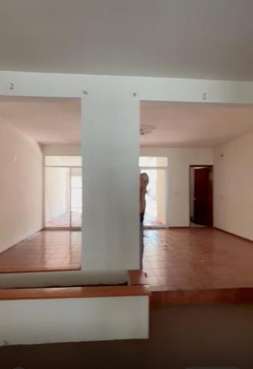 | 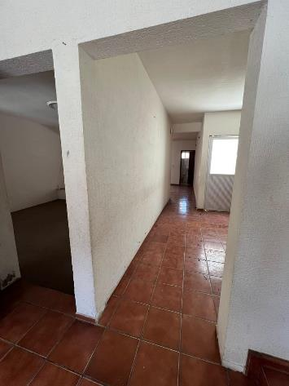 | 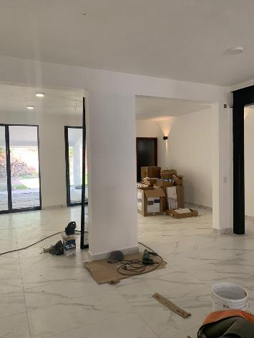 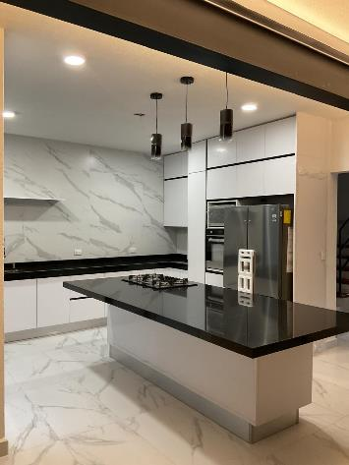
VALOR REFERIDO A SEPTIMBRE 2002 |  | $427,181.35 | $-

II. | CARACTERISTICAS URBANAS

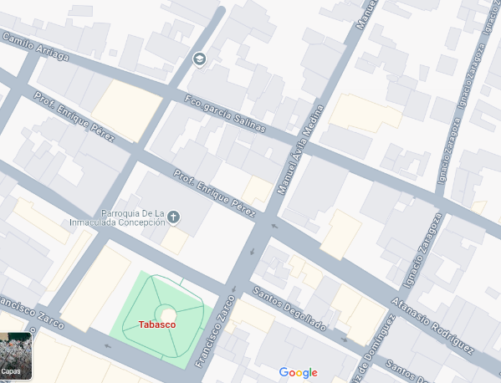
 | CLASIFICACION DE LA ZONA | CENTRO
 | TIPOS DE CONTRUCCION | HABITACIONAL/COMERCIAL
 | INDICE DE SATURACION | 95%
 | POBLACION | ALTA
 | CONTAMINACION AMBIENTAL | MEDIA
 | USO DE SUELO | MIXTO
 | VIAS DE ACCESO E IMPORTANCIA | FRANCISCO ZARCO

SERVICIOS PUBICOS
 | AGUA | GAS NATURAL
 | LUZ | TV POR CABLE
 | DREJANE | INTERNET
 | TELEFONO | VIGILACIA
EQUIPAMIENTO URBANO
 | PARQUES | ABASTO
 | ESCUELAS | OFICINAS
 | HOSPITALES | PAVIMENTOS
 | GUARNICIONES | BANQUETAS

III. | TERRENO

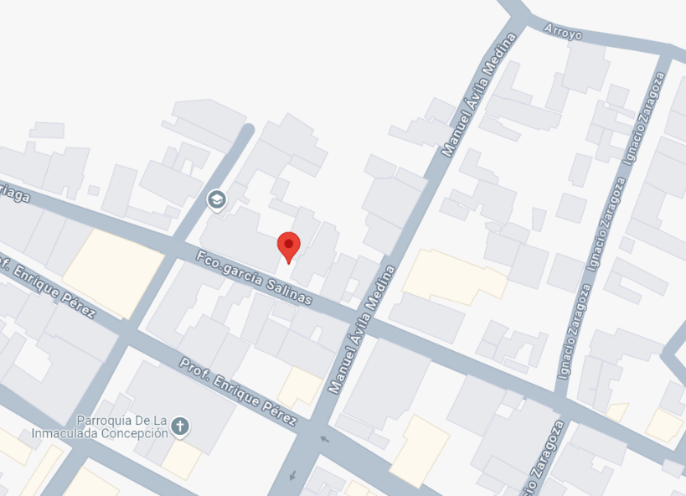
TRAMO DE CALLES TRANSVERSALES LIMITROFES Y ORIENTACION

NORTE : | PREDIO VALDIO
SUR : | CALLE GARCIA SALINAS
ESTE : | LOTE 09
OESTE : | LOTE 11

MEDIDAS Y COLINDANCIAS DEL TERRENO

NORTE : | 14.19 m con predio valdio
SUR : | 7.50 m con calle garcia salinas
ESTE : | 43.57 m CON LOTE 09
OESTE : | 43.71 m CON LOTE 11

FALLAS

NO SE APRESIAN FALLAS CERCAS SEGÚN EL SISTEMA DE INFORMACION DE FALLAS GEOLOGICAS Y GREITAS

GEOREFERIANCIA

21°51'59.5"N 102°54'45.0"W

IV. | DESCRIPCION GENERAL DEL INMUEBLE

SUPERFICIES

CONSTRUCCION: | RESIDELCIA | USO ACTUAL: | HABITACIONAL
TIPO: | UNIFAMILIAR | ESPACIOS CONSTRUIDOS: | 11
AREA CONSTRUIDA: | 236.72 m2 | NÚMERO DE NIVELES | 2
 |  | EDAD APROXIMADA | 20 AÑOS
 |  | VIDA ÚTIL REMANENTE | 50 AÑOIS
SUP. TERRENO | 438.90 m2 | ESTADO DE CONSERVACIÓN | BUENO
fuente escritura |  | CALIDAD DEL PROYECTO | BUENO
 |  | UNIDADES RENTABLES | 1

V. | DESCRIPCION GENERAL DEL INMUEBLE

Ampliación de la descripción del inmueble:
EL SOLICITANTE MANIFIESTA QUE ADQUIRIO EL INMUBLE EN OCTUBRE DEL 2022, EN EL CUAL SE LE HICIERON MEJORAS A LA VIVIENDA DE PISOS CERMAICOS, ACABADOS EN MURO, MODIFICACION EN ESPACIO DE COCINA, EL CUAL SE CONCLUYO EN SEPTIEMBRE DEL 2023

Metodología
Enfoque de Costos
La valuación del terreno se estima de acuerdo a la Investigación de Mercado.
Se aplica el criterio y tablas de Ross-Heidecke, para la estimación de los factores de depreciación.
Este enfoque considera que valor máximo del bien para el comprador con información pertinente, será la cantidad necesaria
para construir o adquirir un nuevo bien de igual utilidad. Cuando el bien no es nuevo, el valor de reposición nuevo deberá
ser ajustado de acuerdo a todos los métodos de apreciación y obsolescencia a la fecha del avalúo.
Enfoque de Ingresos (Valor de capitalización de rentas):
Es el valor presente de beneficios futuros derivados de la propiedad y es generalmente medido a través de la capitalización
de un nivel específico de ingresos.
Enfoque de Mercado (Valor comparativo de mercado):
Es la cantidad estimada, en términos monetarios a partir del análisis y comparación de bienes iguales o similares al bien objeto
de estudio, que han sido vendidos o que se encuentran en proceso de venta en el mercado abierto.
Este análisis, para inmuebles especiales, se puede ralizar comparando superficie de construcción, habitaciones de hotel, camas de hospital, etc.
Valor Comercial:
Es el precio más probable en que se podría comercializar un bien, en las circunstancias prevalecientes a la fecha del avalúo,
en un plazo razonable de exposición en una transacción llevada a cabo entre un oferente y un demandante libres de
presiones, bien informados y como resultado de ponderar el valor físico, el valor de capitalización de rentas y el valor de
mercado del bien que se trate.

Comentarios generales, supuestos, exclusiones y condiciones limitantes al avalúo El presente análisis presupone que no existe una restricción legal en cuanto a la posesión del bien y al uso lícito del mismo. Los valores de calle y de mercado se estiman con base en la homologación de los comparables obtenidos en la investigación del mercado inmobiliario de la zona de ubicación del inmueble y zonas de características similares. La homologación considera las condiciones del inmueble que se analiza.
Factores de Homologación empleados
sup | Superficie construída / terreno csp Calidad de los servicios públicos (0-10)
neg | Factor de negoaciación ec Estado de conservación
fub | Factor de ubicación dentro de la colonia proy Calidad del Proyecto
tfr - Tipo de Fracc. - Factores de Zona for = Factor de Forma Turistica comercial TC 1.0 Regular R 1.00 Comercial de 1ª C1 0.9 Irregular 4L I4L 0.90 Comercial de 2ª C2 0.8 Irregular +4L I+4L 0.80
Residencial de lujo |  | RL | 0.7
Residencial de 1ª |  | R1 | 0.6
Residencial de 2ª |  | R2 | 0.5
Interes Social |  | IS | 0.4
Habitacional Popular |  | HP | 0.3

fesq = Factor de Esquina top = Factor de Topografia
Interior INT 0.85 Plano PL 1.00
Medianero MED 1.00 Ascendente AS 0.90
Esquina ESQ 1.15 Descendente DE 0.90
Cabecero CAB 1.25 Accidentado AC 0.80
Manzanero MAN 1.35

VI. | INVESTIGACION DE MERCADO

TERRENOS EN VENTA

1 | 2 | 3 | 4

NO APLICA

HOJA 02
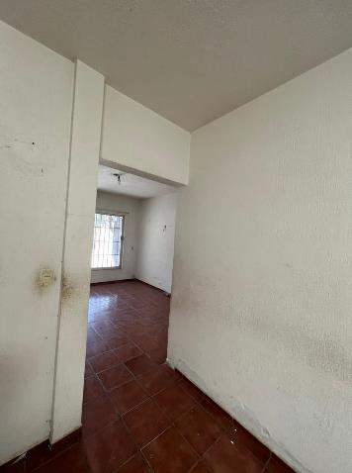
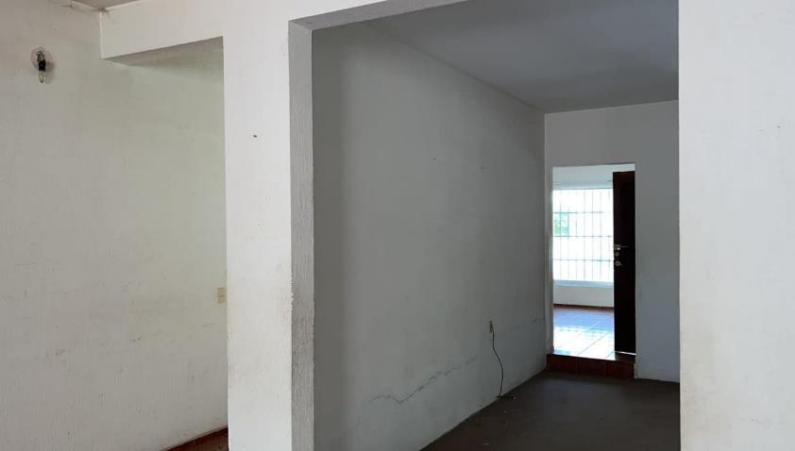

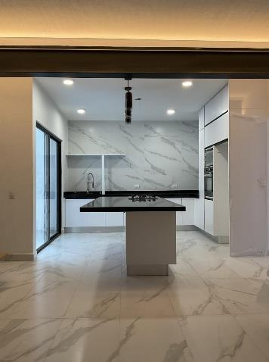

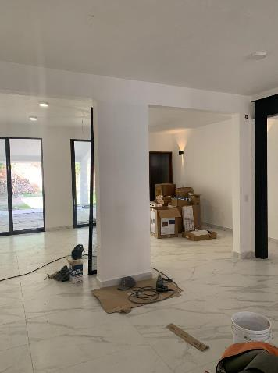
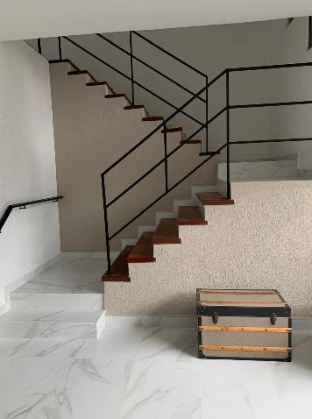
VII. | aplicación del enfoque comparativo del mercado

TERRENO
sujeto |  | 1 | 2 |  |  | 3 |  |  | 4
vum$
sup
neg
fub
csp
top
for
tfr
Fesq
factor de homologación |  |  | 0.000 |  |  | 0.000 |  | 0.000 | 0.000
valor unitario del terreno homologado |  |  | 0.00 |  |  | 0.00 |  | 0.00 | 0.00
precio de mercado ponderado |  |  |  |  |  |  |  |  |  | 0.00 | $/m2
valor del terreno |  |  |  |  |  |  |  |  |  | NO APLICA
superficie |  |  |  |  | 0.00
indiviso |  |  |  |  | 100.0%

VIII. | aplicación del enfoque de costos valor fisico

TERRENO
FRACCION AREA (m2) FACTOR VALOR U. TOTAL
 |  |  |  | UNICA |  | 438.90 m2
valor del terreno NO APLICA
CONSTRUCCION ORIGINAL
FRACCION | AREA (m2) |  | VALOR UNIT. | vrn |  | edad | ec | vut | fec
 |  | 236.72 m2
MEJORAS
Fecha de realización de mejoras |  |  | 2023-09-20
INPC inicial | Sep-02 |  | 52.10856
INPC final | Sep-23 |  | 129.545
Factor de actualización |  |  | 0.40224

Tipo de Construcción |  | Cantidad | Unidad | Valor actual de mejoras |  | Factor de actualización | Valor referido
 |  |  |  | P. U. | Total
COLOCACION DE LOSETA CERAMICA |  | 130.00 | m2 | $3,626.08 | $471,390.40 | 0.40224 | $189,613.45
CANCELERIA |  | 1.00 | LOTE | $116,968.00 | $116,968.00 |  | $47,049.55
COCINA |  | 1.00 | LOTE | $298,425.00 | $298,425.00 |  | $120,039.35
APLANADO DE MUSLTIPLAS EN MURO Y PLAFON |  | 235.00 | m2 | $434.00 | $101,990.00 |  | $41,024.76
APLICACION DE PINTURA VINILICA |  | 235.00 | m2 | $135.00 | $31,725.00 |  | $12,761.16
LAMPARAS |  | 20.00 | pza | $650.00 | $13,000.00 |  | $5,229.16
ACCESOSRIOS ELECTRICOS |  | 30.00 | pza | $950.00 | $28,500.00 |  | $11,463.92

VALOR DE REPOSICION NUEVO |  |  |  |  | $1,061,998.40 | VALOR NETO DE REPOSICION | $427,181.35

XIX. | APLICACIÓN DE ENFOQUE DE INGRESOS (CAPITALIZACION DE RENTAS)

RESULTADO DE LA APLICACIÓN DEL ENFOQUE DE INGRESOS VALOR DE CAPITALIZACIÓN |  |  |  |  |  |  |  |  |  |  | NO APLICA

X. | RESUMEN DE VALORES

 |  |  |  | 0.00
 |  |  |  | 0.00
 |  |  |  | NO APLICA
 |  |  |  | Enfoque comparativo de mercado (Valor comparativo de mercado)
 |  |  |  | Enfoque de costos (Valor físico o directo, neto de reposición)
 |  |  |  | Enfoque de ingresos (Valor de capitalización de rentas)

XI. | CONSIDERACIONES PREVIAS A LA CONCLUSION

 | Declaraciones
 | PARA OBTENER EL VALOR DEL TERRENO, SE REALIZÓ INVESTIGACIÓN Y HOMOLOGACIÓN CON TERRENOS DE
 | CARACTERÍSTICAS SIMILARES.
 | SE ESTIMA EL VALOR FÍSICO O DE REPOSICIÓN DEL INMUEBLE, FUNDADO EN ANÁLISIS DE COSTOS Y PRESUPUESTOS
 | ACTUALIZADOS DE CONSTRUCCIONES ESPECIALES Y SIMILARES A LAS ESPECIFICADAS DEL INMUEBLE QUE SE ANALIZA
 | PARA EL ENFOQUE DE MERCADO SE REALIZÓ INVESTIGACIÓN Y HOMOLOGACIÓN CON INMUEBLES SIMILARES EN LA LOCALIDAD.
XII. | CONCLUSION

VALOR TOTAL ACTUAL DE MEJORAS |  |  | $1,061,998.40

Valores referidos a Septiembre de 2002

INPC SEPTIEMBRE 2002 |  |  | 52.10856
INPC SEPTIEMBRE DEL 2023 |  |  | 129.545
Factor de actualización |  |  | 0.4022

VALOR TOTAL REFERIDO |  |  | $427,181.35

DIFERENCIA DE VALORES |  |  | $634,817.05

XII. | croquis

XIV. | REPORTE FOTOGRAFICO

